Sheet1
工人姓名 NAMA |  |  |  | SUMITRI |  |  |  |  |  |  |  | 編號 KODE : |  | JICBR-056
報到日 DAFTAR |  |  |  | 2025-08-24 |  |  |  |  | 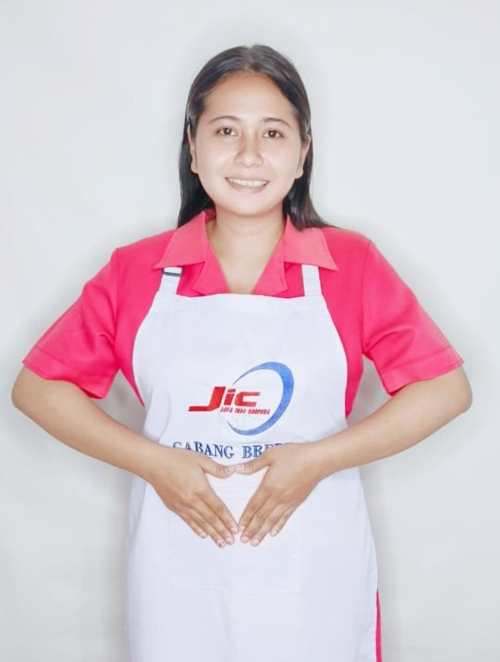
性別 KELAMIN |  |  |  | 女 PEREMPUAN
出生日TGL LAHIR |  |  |  | 1996-11-16
年齡 UMUR |  |  |  | 29
出生地TPT LAHIR |  |  |  | BREBES
身高TINGGI / 體重BERAT |  |  |  | 156 |  | 公分/ | 61 | 公斤
宗教 AGAMA |  |  |  | 回教 Islam
學歷 PENDIDIKAN |  |  |  | 國中 SMP
語言能力 BAHASA |  |  |  | 剛學 MULAI | 一點 DIKIT | 一般 BIASA | 可以 BAIK | 很好 BAGUS
國語 MANDARIN |  |  |  | V
印尼語 INDO |  |  |  |  |  |  |  | V

婚姻狀況 STATUS NIKAH |  |  |  | 離婚 Cerai
配偶姓名/年齡 NAMA/UMUR
配偶工作 KERJAAN SUAMI
小孩人數 JUMLAH ANAK |  |  |  | 1
女孩和年齡 PUTRI / UMUR |  |  |  | 10TH
男孩和年齡 PUTRA / UMUR

地址 ALAMAT |  |  |  | DESA KLUWUT RT005 RW016 KEC.BULAKAMBA KAB.BREBES JAWA TENGAH
是否有工作經驗 APAKAH ADA PENGALAMAN KERJA
國家地點 NEGARA |  |  | 工作期間 LAMA |  |  | 工作內容 PEKERJAAN YANG DILAKUKAN
印尼 | INDONESIA |  | 2021-2023 (2 年) |  |  | JAGA NENEK UMUR 60TH.PENYAKIT JANTUNG DAN KENCING MANIS. BISA JALAN PELAN PELAN.LAP BADAN. PAKAI POPOK. BAWA KE KAMAR MANDI. BERI MAKAN (MINUM OBAT). MALAM BANGUN 3-4X HANTAR KE KAMAR MANDI. BERSIHKAN RUMAH 照顾一位60岁的老奶奶。她患有心脏病和糖尿病。她能慢慢走路。帮她擦身。给她穿尿布。带她去厕所。喂她（吃药）。晚上醒来3-4次。打扫房间。
印尼 | IDONESIA |  | 2023-2025 (2 年) |  |  | DI PABRIK PAKAIAN. BAGIAN MENJAHIT 在服装厂.（缝制衣服和裙子）
家屬資料 DATA KELUARGA
父親姓名 NAMA AYAH |  |  |  | MUHTADI |  |  |  | 年齡 UMUR |  | 50 | 父親工作 KERJAAN AYAH
母親姓名 NAMA IBU |  |  |  | TOLIKAH |  |  |  | 年齡 UMUR |  | 48 | 母親工作 KERJAAN IBU |  |  |  | 農夫
兄妹人數 TOTAL SAUDARA |  |  |  | 4 | 兄妹中你的排行是第… DIANTARA SAUDARA, URUTAN ANDA KE… |  |  |  |  |  |  |  |  |  |  | 1
兄弟/年齡 SDR LAKI / UMUR |  |  |  | 19. 10. 2 |  |  |  | 姐妹/年齡 SDR CEWEK / UMUR |  |  |  |  | 23
1. 你是否可以吃豬肉 Apakah Anda boleh makan daging babi ?
2. 是否可以在工作時不用手機 Apakah saat jam kerja bisa tanpa pakai hp ?
3. 你是否會害怕狗 Apakah Anda takut pada anjing?
4. 你可以抱幾公斤 Anda kuat gendong berapa kg: |  |  |  |  |  |  |  |  |  |  |  | 63公斤
備註PS |  | CALON PEKERJA MIGRAN INDONESIA DARI CABANG BREBES

 | NAMA SPONSOR : PAK SYAMSUL
 | NOMOR HP : -
 | VAKSIN : 3X

